TI-TV
ITEMS

PROYECTO: “EQUIPAMIENTO DE LA OFICINA ANIN (AUTORIDAD NACIONAL DE INFRAESTRUCTURA)

ITEM | DESCRIPCION | UND | CANTIDAD | MEDIDAS |  |  | PARCIAL | TOTAL | IMAGEN - REFERENCIAL
 |  |  |  | LARGO | ANCHO | ALTURA
1 | ARQUITECTURA
1.1 | OTROS
1.1.8 | TELEVISION de 75” (equipo de sonido) EN SALA DE USO MULTIPLE | Unid | 1 |  |  |  |  | 1
 | PANTALLA LG PANTALLA INTERACTIVA 75TR3DJ. 3840 X 2160 75" Pantalla interactiva LG 75TR3DJ 75" 4K UHD - Ideal para Presentaciones y Reuniones Interactivas 75TR3DJ Video > Pantallas Interactivas > Pantallas LG Descubre la innovadora pantalla interactiva que transforma cualquier espacio en un punto de colaboración dinámico. Con su impresionante resolución 4K y un diseño optimizado para la interacción, es ideal para entornos educativos, corporativos y de presentación. Su valor diferencial radica en la combinación de alta calidad visual y funcionalidad avanzada, que permite a los usuarios no solo visualizar contenido, sino participar en él de manera intuitiva y efectiva. ### Especificaciones técnicas: - **Dimensiones**: 75 pulgadas (190.5 cm diagonal) - **Resolución**: 3840 x 2160 píxeles (4K UHD) - **Tipo de pantalla**: LCD LED IPS - **Relación de aspecto**: 16:9 - **Brillo**: 350 nits, ideal para ambientes iluminados - **Contraste**: 1200:1, para imágenes más nítidas y definidas - **Ángulo de visión**: 178 grados, permite ver la pantalla desde múltiples posiciones sin pérdida de calidad - **Táctil**: Compatible con tecnología multitouch, permitiendo interacción simultánea de varios usuarios - **Conectividad**: - HDMI (3 puertos) - USB (2 puertos) - RS-232 - LAN (Ethernet) - WiFi integrada para facilidad de acceso y control remoto - **Compatibilidad de sistemas operativos**: Funciona con Windows, macOS, y sistemas operativos Android - **Audio**: Altavoces integrados de alta calidad con potencia de 10 W cada uno - * |  |  |  |  |  |  |  | 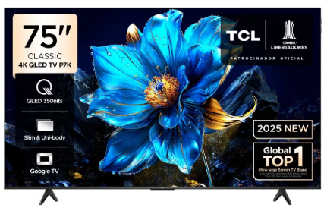
1.1.9 | TELEVISION de 50” (equipo de sonido) EN SALA DE REUNIONES Y RECEPCION | Unid | 2 |  |  |  |  | 2
 | Tipo de televisor LED, Profundidad 88, Ancho 1110, Condicion del producto Nuevo, Procesador específico MT9603, Sistema operativo específico Android 11, Tamaño de la pantalla 50, Cantidad de puertos USB 2 Modelo LT-50KM758, País de origen China, Resolución de pantalla 4K UHD Y Cuenta con bluetooth
1.1.14 | EQUIPO DE SONIDO PARA TV (SALA DE USO MÚLTIPLE) | Unid | 1 |  |  |  |  | 1
 | alto 5.6 cm, Ancho 66 cm, Conexión WiFi No, Cuenta con puertos USB Sí, Condicion del producto Nuevo Modelo SQC1, Características Inalámbrico,Control remoto incluido, Dimensiones 5,6 cm x 66 cm, Potencia 160 Watts, Cantidad de parlantes 3, Color Negro, Conectividad/conexión USB,Inalámbrico,Bluetooth, Cantidad de entradas auxiliares de 3.5 mm No incluye, Cantidad de entradas RCA Sin entradas,Tipo de altavoz Soundbar,Incluye Control remoto y cable óptico
2.2.1 | DVR | Unid | 1 |  |  |  |  | 1

